界面&功能
任务系统 |  |  |  | 功能规则

 | 功能入口

 | 1.主界面点击【任务列表】右侧 【任务】按钮，或主线任务
 | 2.图标位于界面左侧展开图标清单中
 | 3.参考图标

 | 任务主界面【当前为示例】

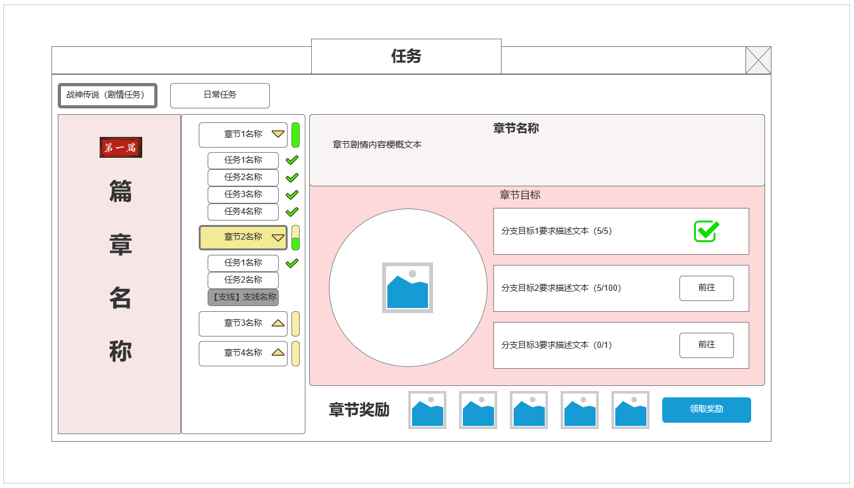
 | 剧情任务界面-章节信息
 |  | 界面信息说明 |  |  | 剧情任务界面-功能规则
 |  | 1.任务类型分页签
1
 |  | ▶ | 剧情任务信息界面（主线篇章，主线章节，剧情任务信息） |  | 1.任务类型规则
 |  | ▶ | 日常任务信息界面 |  | ▶ | 任务分为剧情任务（主线剧情任务，支线剧情任务）和日常任务
 |  |  |  |  | ▶ | 分别在剧情任务分页和日常任务分页显示

4
 |  | 2.篇章展示 |  |  | 2.剧情任务功能规则
 |  | ▶ | 当前剧情篇章显示 |  | ▶ | 剧情任务分类
 |  |  |  |  |  | 所有的主线剧情任务，支线剧情任务按剧情内容向上划分为不同章节，篇章
 |  |  |  |  |  | 包含结构如下：篇章——章节——个体任务
 |  |  |  |  | ▶ | 剧情篇章
2
 |  | 3.当前篇章章节——任务列表 |  |  |  | 剧情篇章是最大的分类，作用为决定下辖章节，任务是否显示在同一页面
 |  | ▶ | 章节名称，可展开或收起 |  |  | 剧情篇章在界面左侧显示篇章名称
 |  | ▶ | 展开后章节所属剧情任务-支线任务，已完成任务显示绿色勾
 |  | ▶ | 当前章节完成进度条
5
 |  | 4.章节梗概文本显示区域
 |  | ▶ | 文本背景底
 |  | ▶ | 显示当前章节剧情内容梗概

 |  | 5.章节目标显示信息 |  |  | ▶ | 剧情章节
 |  | ▶ | 当前章节核心奖励显示 |  |  | 每个篇章包含一定的章节
 |  | ▶ | 完成当前章节所需分支目标及完成情况 |  |  | 当前篇章所有章节显示在章节列表中:
6
 |  | ▶ | 最多三个分支目标 |  |  | 章节可展开或收起：显示其包含的相关剧情任务
 |  |  |  |  |  | 章节完成进度有侧边进度条展示
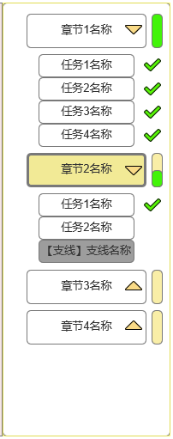
 |  | 6.章节奖励
3
 |  | ▶ | 完成所有分支目标后可领取当前章节奖励

 | 剧情任务界面-任务信息

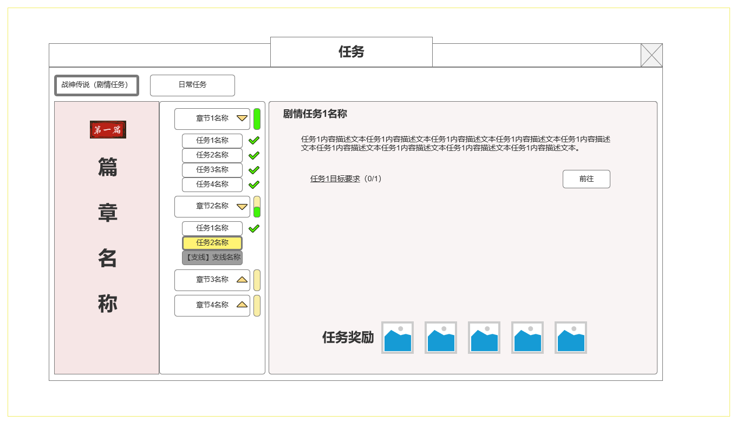
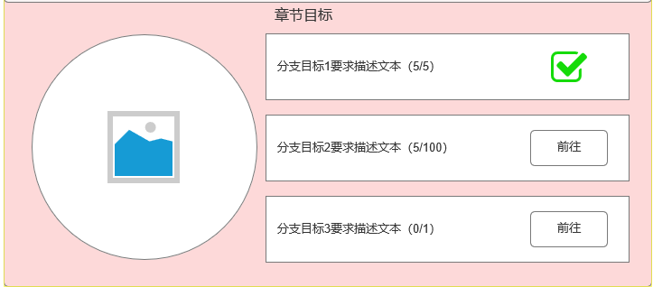
 |  |  |  |  |  | 所有章节呈线性结构，必须完成前置章节才能开启后续章节
 |  | 7.任务信息 |  |  |  | 所有章节有多个单独且并行的章节目标，最多三个
 |  | ▶ | 任务名称
 |  | ▶ | 任务文本描述
 |  | ▶ | 任务目标要求描述-及寻路按钮
 |  | ▶ | 单个任务奖励信息

7
 |  |  |  |  |  | 章节目标主要分为以下几个类型：
 |  |  |  |  |  | 1.完成章节所包含的剧情任务
 |  |  |  |  |  | 2.其他功能养成目标
 |  |  |  |  |  | 3.参与其他功能玩法目标

 |  |  |  |  |  | 章节奖励
 |  |  |  |  |  | 完成所有的章节目标，即可完成本章节，并在当前界面领取章节奖励
 |  |  |  |  |  | 必须在任务界面该位置才能领取

 |  |  |  |  |  | 红点规则：
 |  |  |  |  |  | 当前有章节完成但奖励未领取时，在章节标签位置处显示红点
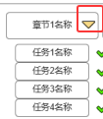

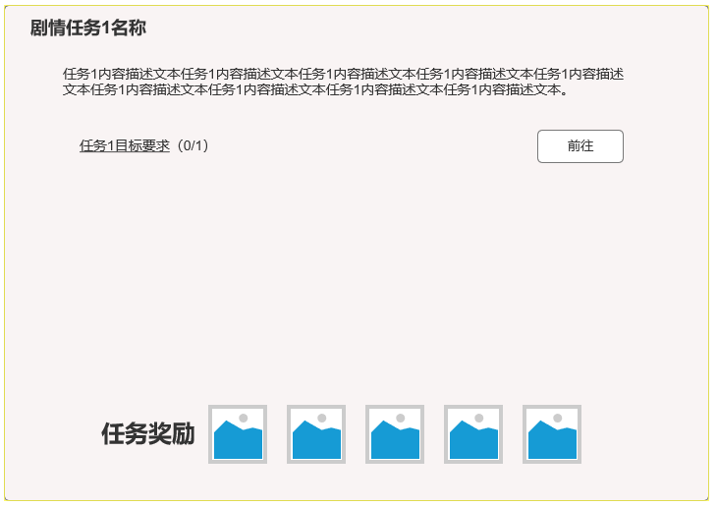
 |  |  |  |  | ▶ | 剧情任务
 | 主界面任务列表显示规则 |  |  |  |  | 每个章节包含一定的剧情任务，展开具体章节标签，即可看到该章节相关任务列表

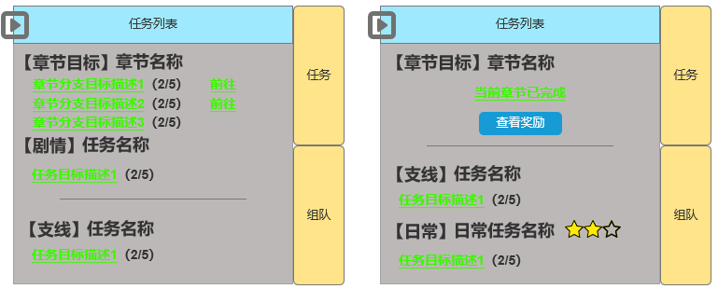
8
9
 |  |  |  |  |  | 选中对应任务即可看到任务信息：
 |  | 8.任务列表信息显示 |  |  |  | 1.可接取
 |  | ▶ | 当前章节目标信息（未完成） |  |  |  | 显示在外部主界面侧边任务列表界面
 |  | ▶ | 剧情主线任务信息及目标 |  |  |  | 任务界面显示任务相关信息，接取寻路按钮
 |  |  |  |  |  |  | 任务奖励预览
 |  | 9.任务列表信息显示
 |  | ▶ | 当前章节目标信息（已完成-未领奖） |  |  | 2.已接取未完成
 |  |  |  |  |  |  | 显示在外部主界面侧边任务列表界面
 |  | 10.支线任务，日常任务信息显示 |  |  |  |  | 任务界面显示任务相关信息，试图完成任务的寻路按钮
10
 |  | ▶ | 支线任务信息显示 |  |  |  | 任务奖励预览
 |  | ▶ | 日常任务信息显示-日常任务星级
 |  |  |  |  |  | 3.尚未可接取，接取条件不满足
 |  |  |  |  |  |  | 显示接受该任务所需的条件，一般为完成前置任务或前置章节

 |  |  |  |  | 主界面任务列表规则

 | 剧情任务界面-章节信息（未开启） |  |  |  | 1 | 需显示在主界面任务列表的信息
 |  |  |  |  | ▶ | 当前章节目标
 |  | 11.章节信息（未开启） |  |  |  |  | 进行中的章节：
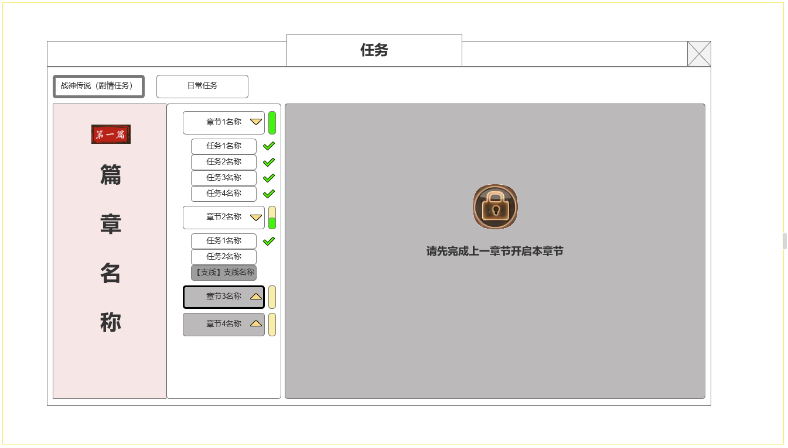
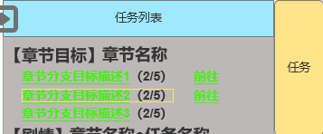
 |  | ▶ | 支线任务信息显示

 |  |  |  |  |  |  | 显示所有章节目标完成情况，及寻路链接
11
 |  |  |  |  |  |  | 已完成的章节
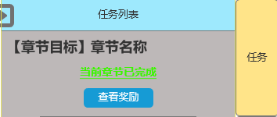

 |  |  |  |  |  |  | 章节全部完成可以领奖，点击打开任务界面领取章节奖励

 |  |  |  |  | ▶ | 主线/支线剧情任务
 |  |  |  |  |  |  | 进行中的主线剧情任务

 |  |  |  |  |  |  | 可接取的主线剧情任务

 |  |  |  |  | ▶ | 日常任务

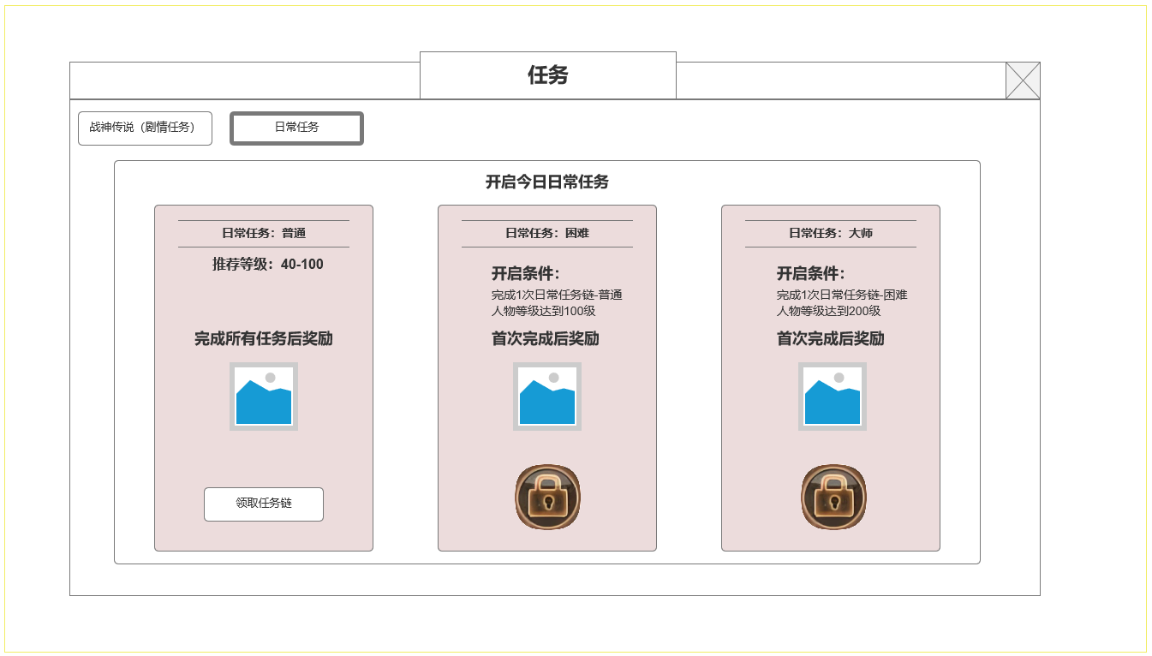
 | 日常任务界面-每日日常任务链选择
 |  | 1.任务类型分页签
 |  | ▶ | 日常任务页签 |  | 2 | 主界面侧边任务栏其他规则
 |  |  |  |  | ▶ | 右侧按钮可打开任务界面
 |  |  |  |  |  | 红点规则：
1
 |  | 2.已开启的日常任务选项 |  |  |  | 当前有章节完成但奖励未领取时，每日需开启日常任务链时，显示红点
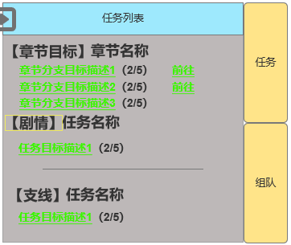
 |  | ▶ | 当前任务链难度
 |  | ▶ | 推荐接取任务等级
 |  | ▶ | 当前任务链完成后核心奖励预览
 |  | ▶ | 领取任务链

 |  | 3.未开启的日常任务选项
 |  | ▶ | 当前任务链难度
 |  | ▶ | 推荐接取任务等级
3
 |  | ▶ | 当前任务链完成后核心奖励预览
 |  | ▶ | 当前难度开启条件

2

 |  |  |  |  | ▶ | 左侧按钮可伸缩侧边看

 |  |  |  |  | 日常任务列表规则

 |  |  |  |  | 1.日常任务基本规则
 |  |  |  |  | ▶ | 功能开放
 |  |  |  |  |  | 一定等级后解锁日常任务，不以主线剧情为前置 |  | 红点规则：
 |  |  |  |  | ▶ | 开放后每日可选择一个难度的任务链作为进入日常任务 |  | 每日需开启日常任务链时，显示红点
 |  |  |  |  |  | 分为三个难度类型：普攻，困难，大师。分别对应不同推荐人物等级。高难度类型需完成1次前置任务链且角色等级达到最低要求
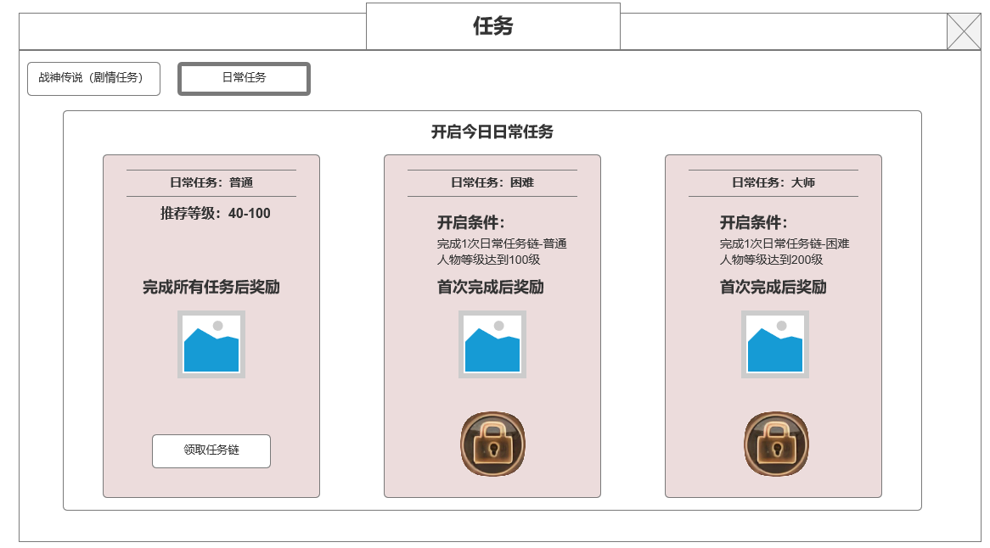

 | 日常任务界面-选取任务链后日常任务信息

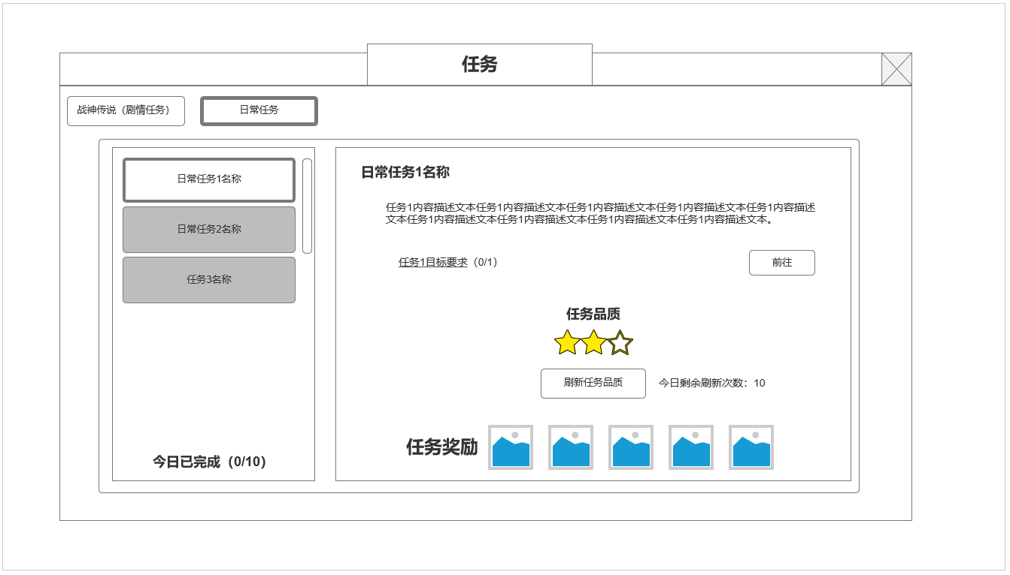

 |  | 4.当前任务链任务信息
 |  | ▶ | 本日任务链任务列表
 |  | ▶ | 今日日常任务完成情况
4
5
 |  | 5.当前选中任务信息
 |  | ▶ | 任务名称
 |  | ▶ | 任务文本描述
 |  | ▶ | 任务目标要求及寻路按钮

 |  | 6.当前任务品质信息及奖励
 |  | ▶ | 当前任务品质信息
 |  | ▶ | 品质刷新按钮及刷新剩余次数
 |  | ▶ | 任务奖励信息

6
 |  |  |  |  | ▶ | 选择对应任务难度接取任务链后，将从对应任务库中抽取随机10个日常任务作为角色本日日常任务，自动接取首个，完成后可接取第2个
 |  |  |  |  |  | 每个难度的任务库同样有任务品质高低。可点击刷新任务按钮刷新任务更换品质
 |  |  |  |  |  | 品质变更会带来奖励内容，任务目标变更。
 |  |  |  |  |  | 刷新任务品质每日最多刷新10次



 | 参考界面

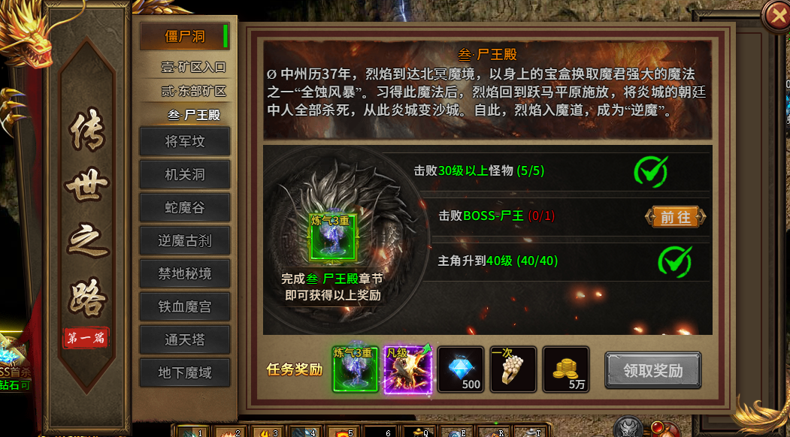

 |  |  |  |  | ▶ | 无论今日任务链是否全部完成或进行中，0点更新时清空所有进行中日常任务状态，第二天需重新选择难度接取

功能美需
UI需求

 | 序号 | 类型 | 对应界面 | 内容 | 功能需求 | 策划建议 | 参考图
 | 1 | UI
 | 2 | UI
 | 3 | UI
 | 4 | UI
 | 5 | UI
 | 6 | UI
 | 7 | UI
 | 8 | UI
 | 9 | UI
 | 10 | UI
 | 11 | UI
 | 12 | UI
 | 13 | UI
 | 14 | UI
 | 15 | UI
 | 16 | UI
 | 17 | UI
 | 18 | UI
 | 19 | UI

背景图需求

 | 序号 | 类型 | 对应界面 | 内容 | 功能需求 | 策划建议 | 参考图
 | 1 | 2D原画
 | 2 | 2D原画
 | 3 | 2D原画
 | 4 | 2D原画
 | 5 | 2D原画
 | 6 | 2D原画

道具图标需求

动效需求

 | 序号 | 类型 | 内容 | 描述 | 功能需求 | 策划建议 | 参考图

其他 （ICON，模型，表情等）

 | 序号 | 类型 | 对应界面 | 内容 | 功能需求 | 策划建议 | 参考图
 | 1 | ICON | 主界面 | 主界面代表技能功能的入口图标 | 主界面代表技能功能的入口图标 |  | 

参考界面
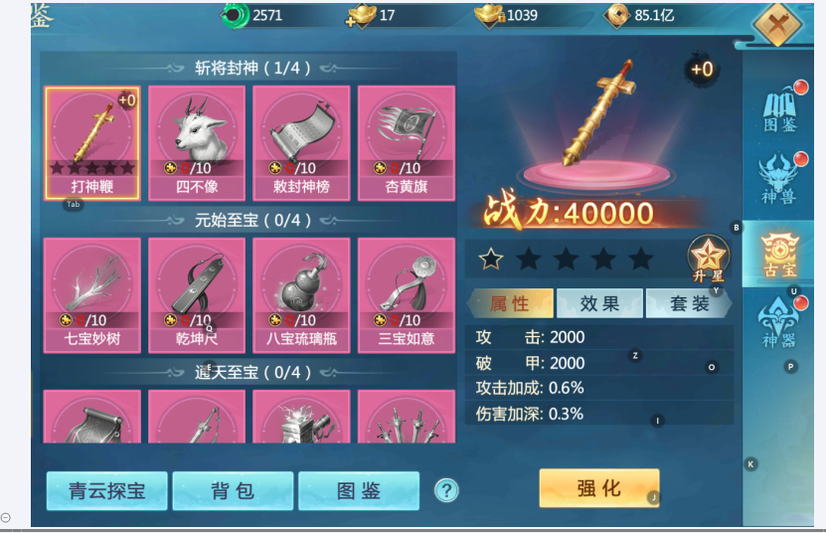
参考图

 | 参考游戏—青云诀2

